Титульный лист
Министерство спорта Российской Федерации ОСОО "Национальная федерация бадминтона России"
РОО "Ставропольская краевая федерация бадминтона"
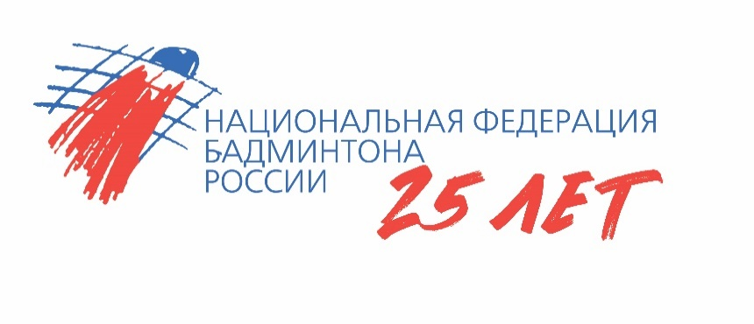
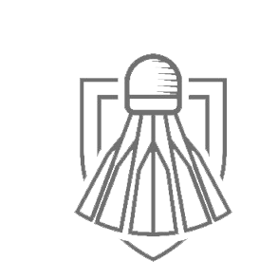

ОТЧЕТ
главной судейской коллегии

Соревнования по бадминтону среди мальчиков и девочек до 11 лет "Кубок Кавказа"

0240002611Я
0240012611Я
0240022611Я
0240032611Я

24 - 29 ноября 2025 г.

г. Ставрополь, Ставропольский край

Расписание
Министерство спорта Российской Федерации ОСОО "Национальная федерация бадминтона России"
РОО "Ставропольская краевая федерация бадминтона"
Всероссийские юниорские и юношеские соревнования по бадминтону "Кубок Кавказа"
г. Ставрополь, Ставропольский край, 24- 29 ноября 2025 г.
Расписание соревнований
Место проведения | Время | Игры и мероприятия
24 ноября, понедельник
Юг-Арена | 18.00-20.00 | Тренировочное время

 | 19.00-20.00 | Комиссия по допуску участников
 | 20.00-21.00 | Совместное совещание ГСК и представителей команд, жеребьевка одиночных разрядов, прием заявок на участие в парных и смешанных парных разрядах
25 ноября, вторник
Юг-Арена | 09.00 | Торжественное открытие
 | 09.30 | Одиночный разряд, мальчики. Возрастная группа до 11 лет
 | 10:00 | Одиночный разряд, девочки. Возрастная группа до 11 лет
26 ноября, среда
Юг-Арена | 10.00 | Парный разряд, мальчики. Возрастная группа до 11 лет
 | 10:30 | Парный разряд, девочки. Возрастная группа до 11 лет
 | 12:00 | Игры за места
27 ноября, четверг
Юг-Арена | 11:00 | Смешанный разряд, мальчики, девочки. Возрастная группа до 11 лет
 | 11:30 | Смешанный разряд, юноши, девушки. Возрастная группа до 11 лет
28 ноября, пятница
Юг-Арена | 10:00 | Финальные матчи
 |  | Награждение победителей и призеров
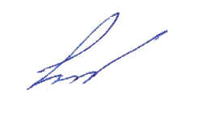
29 ноября, суббота
 |  | Отъезд участников соревнований

Главный судья |  | Косенко Г.А.

